layout
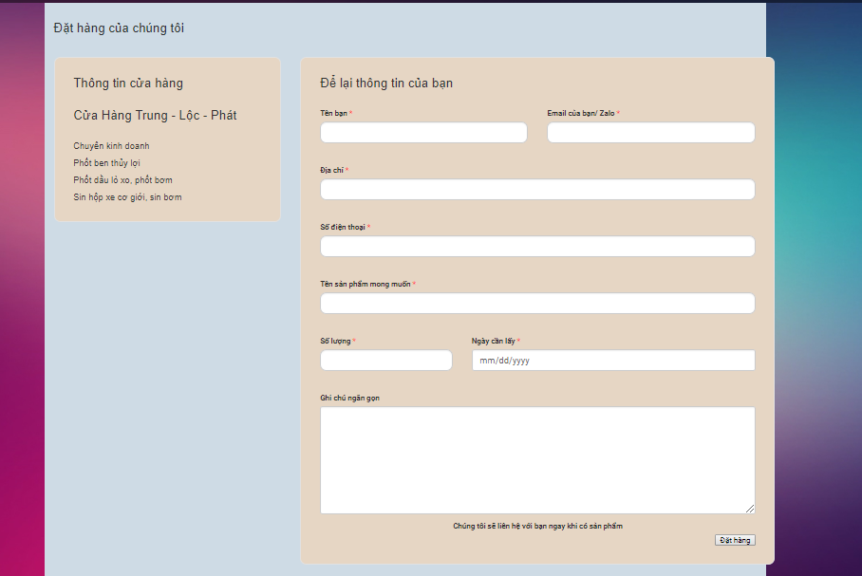
Header + slide
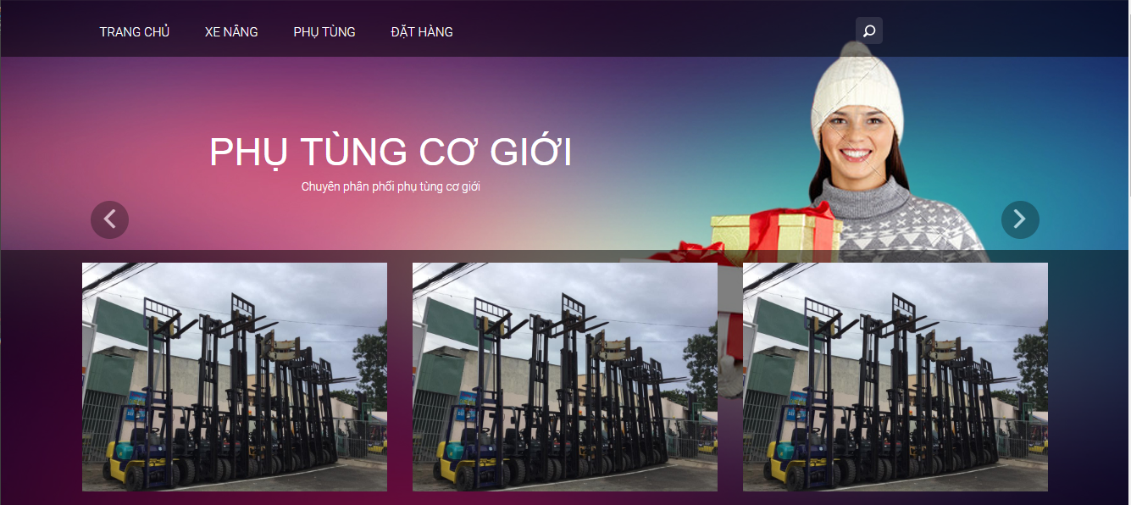

 | Footer

 | Index
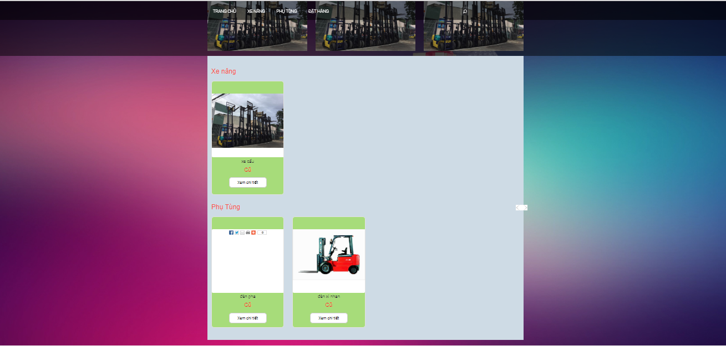

 |  | trang xe nâng
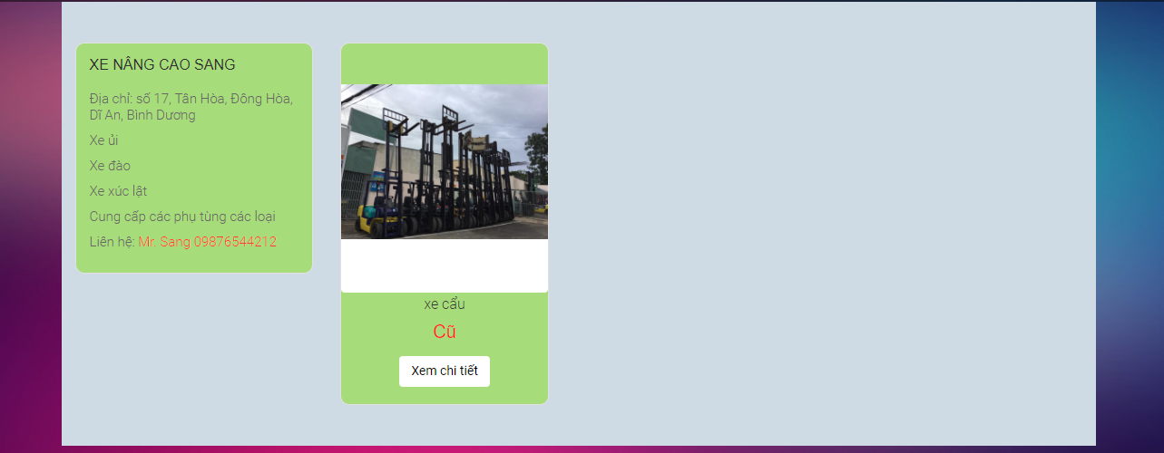

 |  | Phụ tùng
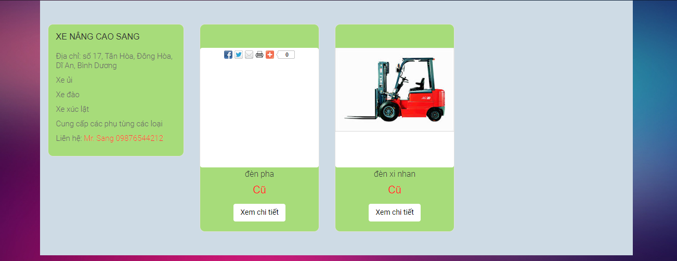

Chi tiết
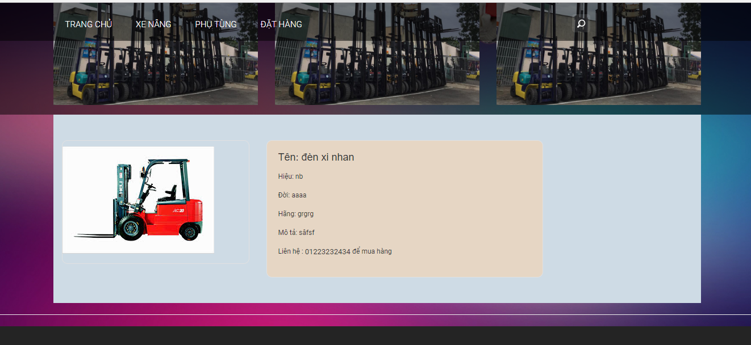

đặt hàng

trang chủ
bao gồm header + slider + index + footer
nội dung index:

select 4 xe nâng (có hình ảnh) để lên vị trí xe nâng
select 4 phụ tùng (có hình ảnh) để lên vị trí phụ tùng

xe nâng

phụ tùng

query:
xe nâng:
select * from SanPham a, ThongTinSanPham b where a.ID = b.ID and a.Loai = '01' and b.Image1 != ''

phụ tùng:

select * from SanPham a, ThongTinSanPham b where a.ID = b.ID and a.Loai = '02' and b.Image1 != ''

order

bao gồm header + slider + order + footer
lưu thông tin trong form xuống bảng DatHang

